Лист 1
Прайс-лист
МИР ПРЯЖИ

В валюте: руб. (курс 1).
Цены указаны на 07.08.2020

№ | Номенклатура/ Характеристика номенклатуры | Описание | Изображение | Артикул | Цена | Ед. | Остаток | Ссылка на сайт
 | Набор для вышивания иконы бисером БМ-101 "Казанская Богородица", 20*25 см | Набор для вышивания иконы бисером БМ-101 "Казанская Богородица", 20*25 см | 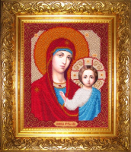 | БМ-101 | 800.00 |  |  | Изображение
 | Набор для вышивания иконы бисером БМ-101 "Казанская Богородица", 20*25 см |  |  |  | 800.00 | шт | 1 | Изображение
 | Набор для вышивания иконы бисером БМ-102 "Спас Нерукотворный", 20*26,5 см | Набор для вышивания иконы бисером БМ-102 "Спас Нерукотворный", 20*26,5 см | 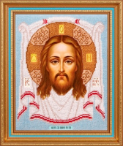 | БМ-102 | 800.00 |  |  | Изображение
 | Набор для вышивания иконы бисером БМ-102 "Спас Нерукотворный", 20*26,5 см |  |  |  | 800.00 | шт | 10 | Изображение
 | Набор для вышивания иконы бисером БМ-103 "Домашний Иконостас", 13,7*28,5 см | Набор для вышивания иконы бисером БМ-103 "Домашний Иконостас", 13,7*28,5 см |  | БМ-103 | 800.00 |  |  | Изображение
 | Набор для вышивания иконы бисером БМ-103 "Домашний Иконостас", 13,7*28,5 см |  |  |  | 800.00 | шт | 8 | Изображение
 | Набор для вышивания иконы бисером БМ-104 "Прп. Серафим Саровский", 19*27,5 см | Набор для вышивания иконы бисером БМ-104 "Прп. Серафим Саровский", 19*27,5 см | 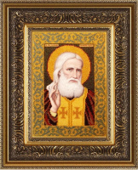 | БМ-104 | 800.00 |  |  | Изображение
 | Набор для вышивания иконы бисером БМ-104 "Прп. Серафим Саровский", 19*27,5 см |  |  |  | 800.00 | шт | 3 | Изображение
 | Набор для вышивания иконы бисером БМ-105 "Св.Николай Чудотворец", 20*26 см | Набор для вышивания иконы бисером БМ-105 "Св.Николай Чудотворец", 20*26 см | 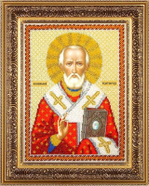 | БМ-105 | 800.00 |  |  | Изображение
 | Набор для вышивания иконы бисером БМ-105 "Св.Николай Чудотворец", 20*26 см |  |  |  | 800.00 | шт | 8 | Изображение
 | Набор для вышивания иконы бисером БМ-201 "Святая Татьяна", 16*22 см | Набор для вышивания иконы бисером БМ-201 "Святая Татьяна", 16*22 см | 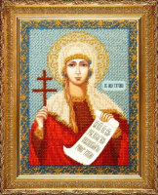 | БМ-201 | 800.00 |  |  | Изображение
 | Набор для вышивания иконы бисером БМ-201 "Святая Татьяна", 16*22 см |  |  |  | 800.00 | шт | 4 | Изображение
 | Набор для вышивания иконы бисером БМ-301 "Казанская Богородица", 10,5*13,7 см | Набор для вышивания иконы бисером БМ-301 "Казанская Богородица", 10,5*13,7 см | 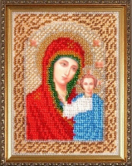 | БМ-301 | 400.00 |  |  | Изображение
 | Набор для вышивания иконы бисером БМ-301 "Казанская Богородица", 10,5*13,7 см |  |  |  | 400.00 | шт | 8 | Изображение

